商品仕様・価格
スマホスタンド・ＬＥＤライトスタンド
【滋賀県】
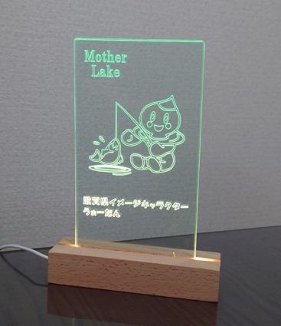
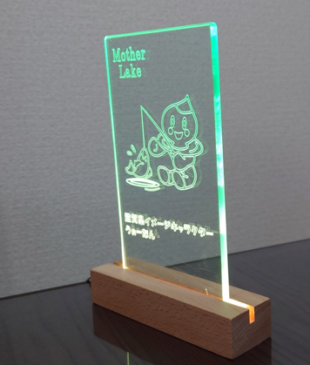
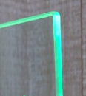


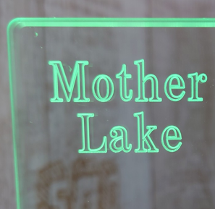

びわこがめっちゃ好きな「うぉーたん」ＬＥＤライトスタンド （参考価格：税抜き６,０００円）

【大津市】
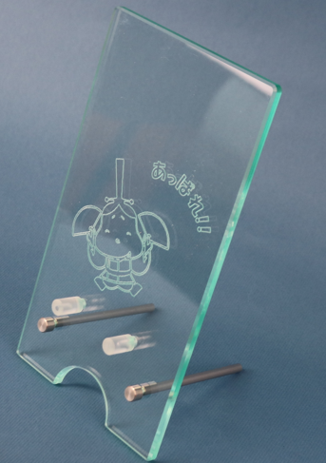
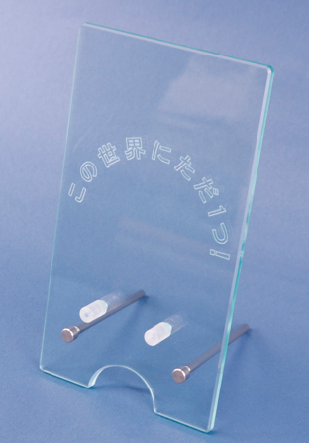

わ！ガラス色のかわいい「おおつ光ルくん」スマホスタンド | 世界にただひとつ！あたなだけのスマホスタンド
（参考価格：税抜き４,５００円） | （参考価格：税抜き４,０００円）
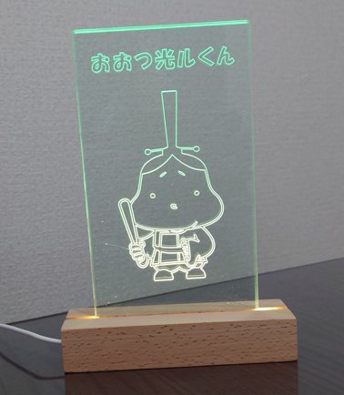
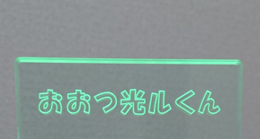

「おおつ光ルくん」が光ってるよ☆LEDライトスタンド
（参考価格：税抜き６,０００円）

【彦根市】
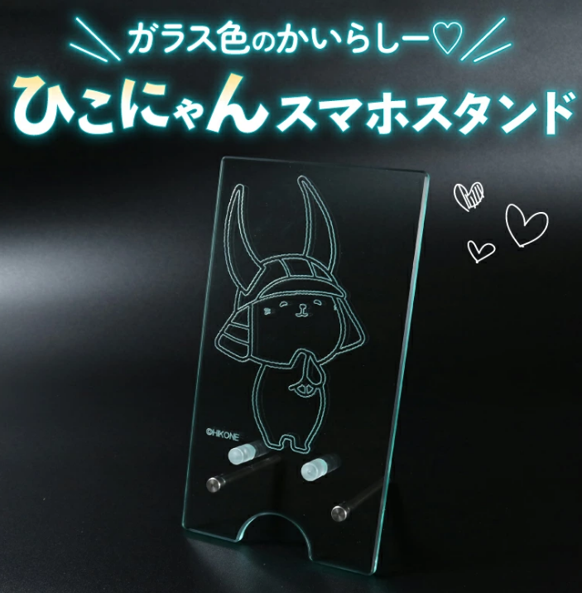
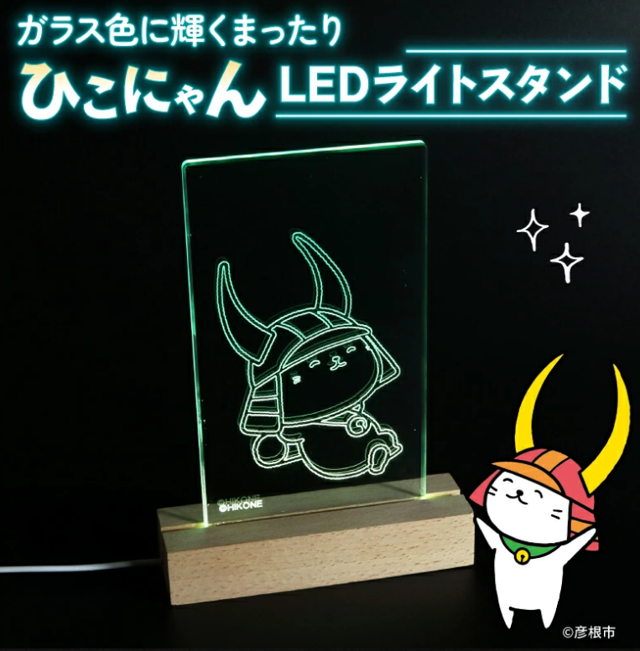

ガラス色のかいらし-♡「ひこにゃん」スマホスタンド | ガラス色に輝く まったり「ひこにゃん」ＬＥＤライトスタンド
（参考価格：税抜き４,５００円） | （参考価格：税抜き６,０００円）

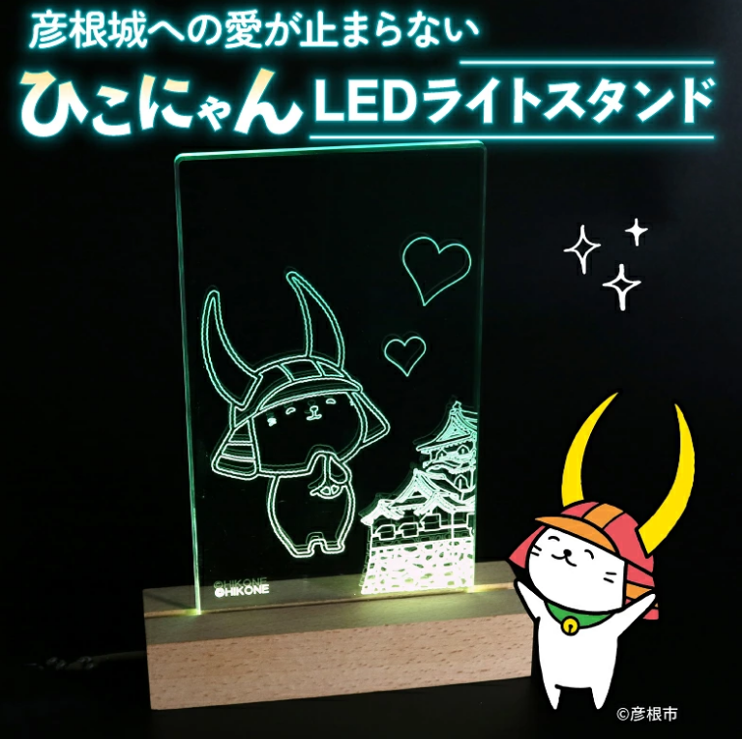

彦根城への愛が止まらない「ひこにゃん」ＬＥＤライトスタンド
（参考価格：税抜き１０,０００円）
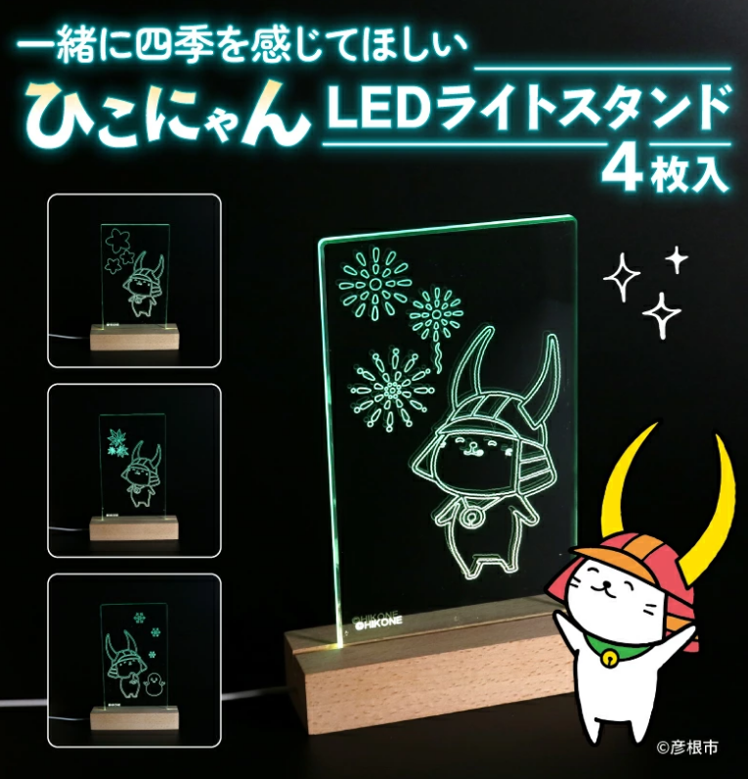
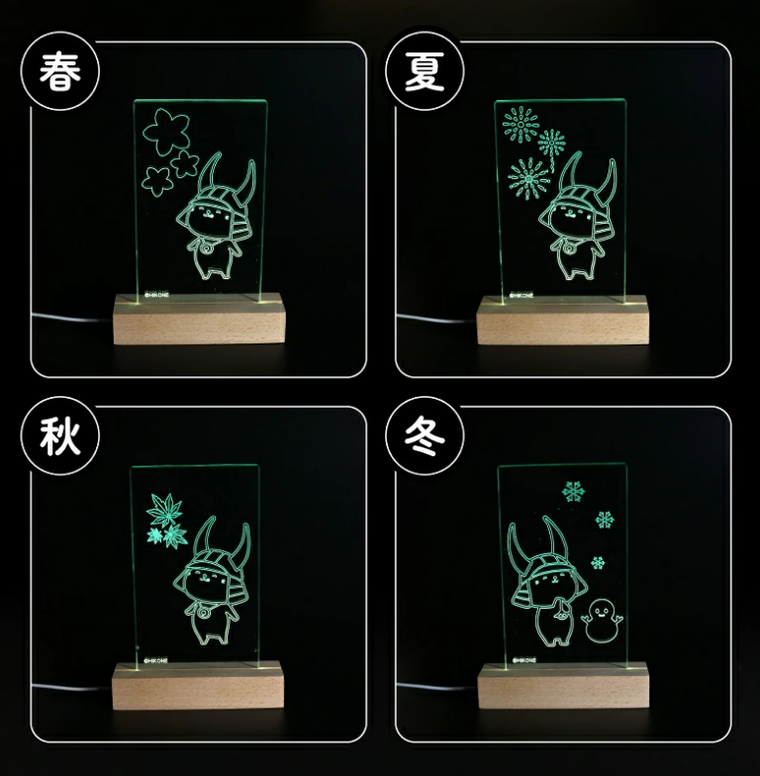

一緒に四季を感じてほしい「ひこにゃん」４枚入りＬＥＤライトスタンド
（参考価格：税抜き２０,０００円）
【ここ滋賀】ショッピングサイト | 【滋賀の名品】ショッピングサイト
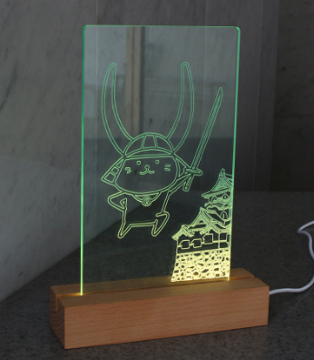
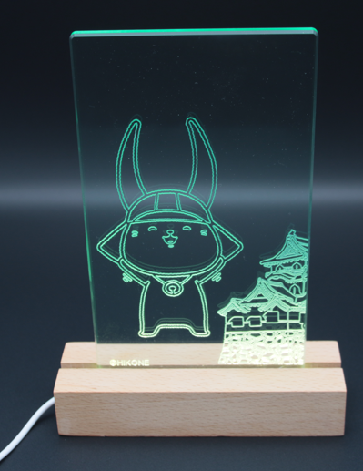

ここしか（しが）出会えない「ひこにゃん」 ＬＥＤライトスタンド |  | 可愛い ひこにゃんＬＥＤスタンド
（参考価格：税抜き８,５００円） |  | （参考価格：税抜き８,５００円）

【守山市】
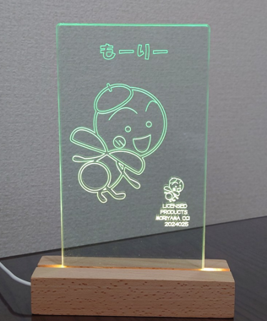
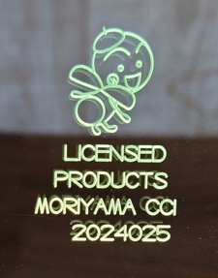

「も―り―」くん光ってるねLEDライトスタンド
（参考価格：税抜き６,５００円）

【野洲市】
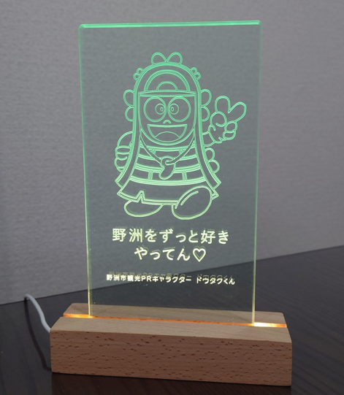
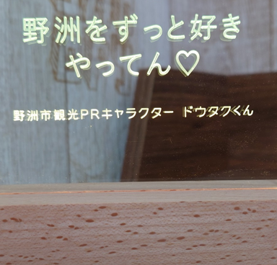

野洲をずっと好きやってん♡「ドウタクくん」ＬＥＤライトスタンド
（参考価格：税抜き６,５００円）

